1.本書の位置づけ・目的
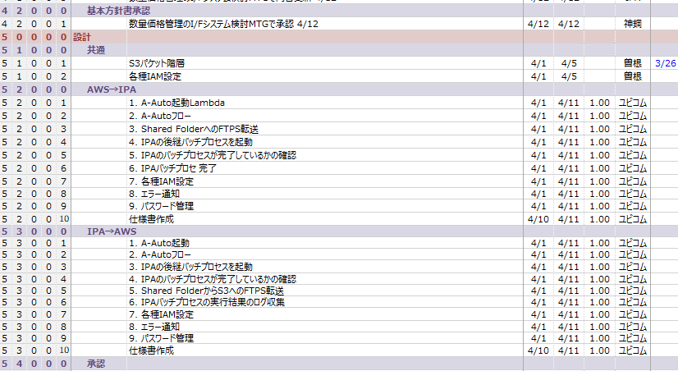
1.はじめに

 | 1.1.本書の位置づけ・目的

 |  | 本書は、AWSとIPA間のファイル連携処理に関連する
 |  | 「S3イベント」~「AWS-IPA間連携」について処理方式の詳細を定義することを目的とする。
 |  | 本書の記載に基づき、AWS上での処理に関わる機能やジョブの設計および実装を行う。

2.1.処理方式概要図
IPAプロセスにてエラーが発生したらそのエラーログを取り入れてエラー発報
プロセスが正常終了時にIPAは完了フォルダを作成せず、常にShared Folder上にI/Fファイルが作成されているかをAWSがpollingすることで完了を判断
Cloudwatch Logsの通常ログが簡易的ではなくなる可能性があるのがデメリット？
2.処理方式全体概要
 | 本章では、処理方式の全体概要の説明と、処理に関連するディレクトリ、ファイルについて記載する。

凡例
処理
処理(分割記載)
処理構成要素
ファイル
テーブル
処理フロー
データフロー
参照
ファイル移送
 | 2.1.処理方式概要図

AWS⇒IPAの場合
Lambda
ジョブ管理サーバ
(Windows)
ジョブ実行サーバ
(Linux)
ファイルサーバー
（IPA Shared Folder）
外部S3
(ホスト、原価計算)
IPA用 S3バケット

外部データ接続用バケット
(外部システムから)

IFファイル

A-AUTOジョブネット
A-REMOTE
S3にどのファイルが格納されたら、そのファイルに対応するIPAのタスクを起動できるように設定ファイルから取得する。

S3イベント
※ファイル配置
shellファイル
AWS⇒IPA連携

パラメータ取得
Shell用設定ファイル
A-AUTOジョブ
AWS→IPA連携
バックアップ用バケット (IPA転送用)
S3I/F転送先フォルダ
batファイル起動
(S3→IPA)
IFファイル
I/Fファイルバックアップ
(バックアップ用バケットに)
IFファイル

Lambda関数
(AWS→IPA)

データ転送
バックアップS3→Linux→
Shared Folder
S3イベント内容取得

転送済みI/Fファイル削除
（バックアップS3含む）
パラメータ取得
(Lambda)
Lambda設定ファイル

IPAタスクフロー実行
(AWS→IPA 時の処理)
IPA

A-AUTOジョブ実行

A-AUTOジョブネット
※タイムスケジュール

shellファイル
IPA→AWS連携

A-AUTOジョブ
IPA→AWS連携
IPAタスク実行アウトプット
フォルダ
IPA⇒AWS
の場合
Lambda関数
(IPA→S3に)
IPAタスクフロー実行
(IPA→AWS 時の処理)
IPA
batファイル起動
(IPA→S3時のIPAタスク実行)
IFファイル
S3イベント内容取得

他システムへの連携バケット
(ホストや原価計算S３へ)
shellファイル
IPA→AWS連携
プロセス完了後処理
複数のI/Fファイルがあるので、それぞれのI/Fごとにファイルがある場合に次に進む
IFファイル
I/Fファイル転送
(別システムのS３に)
IPA生成I/Fファイル確認
ポーリング
(IPA→AWS 時の処理)

S3イベント
※ファイル配置
別のS３バケットに転送
I/Fファイルバックアップ
(IPAバックアップ用フォルダに)
完了したタスクに対応したI/Fファイルをバックアップ
IPAタスク実行アウトプット
バックアップ

A-AUTOジョブ
ログ取得
定期実行
(AWS→IPA IPA→AWS共通)
複数種類のジョブがあることを前提に
それぞれの処理が終わったら何を転送するのかをスクリプトに記載？
S3トリガーでLambdaに実施させる？
要検討
IFファイル
データ転送
バックアップ→Linux→
S3

batファイル起動
15分おき？
(IPA→AWS連携
IPAプロセス完了後処理)
転送済みI/Fファイル削除
（バックアップ含む）
外部S3

IFファイル

batファイル起動
(IPAログデータ取得)

ログフォルダ
shellファイル
Cloudwatch Logs転送フォルダ
(Cloudwatch Logsに自動反映)
IPAログデータ取得
ポーリング
Shared Folderより取得
通常ログファイル
通常ログファイル

エラーログファイル
エラーログファイル

エラー通知も載せておくか？

【ボツ】2.1.処理方式概要図
2.処理方式全体概要
 | 本章では、処理方式の全体概要の説明と、処理に関連するディレクトリ、ファイルについて記載する。

凡例
処理
処理(分割記載)
処理構成要素
ファイル
テーブル
処理フロー
データフロー
参照
ファイル移送
 | 2.1.処理方式概要図

AWS⇒IPAの場合
Lambda
ジョブ管理サーバ
(Windows)
ジョブ実行サーバ
(Linux)
ファイルサーバー
（Shared Folder）
IPA用 S3バケット
IPA連携用
外部データ接続用バケット

IFファイル
S3

A-AUTOジョブネット
A-REMOTE

S3イベント
※ファイル配置
shellファイル

パラメータ取得
Shell用設定ファイル
連携データ
IPA
A-AUTOジョブ
AWS→IPA連携
バックアップ用バケット
S3I/F転送先フォルダ
batファイル起動
(S3→IPA)
IFファイル
I/Fファイルバックアップ
(バックアップ用バケットに)
IFファイル

Lambda関数

データ転送
バックアップS3→Linux→
Shared Folder
S3イベント内容取得

下記の参照フローと同じように完了したかを確認したほうが良い？
転送済みI/Fファイル削除
（バックアップS3含む）
パラメータ取得
(Lambda)
Lambda設定ファイル

IPAタスクフロー実行
(AWS→IPA 時の処理)
IPA

A-AUTOジョブ実行
IPA→AWS連携時にのみ必要
処理ごとに完了するとここにファイルが格納される
AWS→IPA時はログを見ればよい

A-AUTOジョブネット
※タイムスケジュール

未使用
Shell用設定ファイル
必要？
shellファイル
IPAタスク完了確認フォルダ

A-AUTOジョブ
IPA→AWS連携
IPAタスクフロー実行
(IPA→AWS 時の処理)
IPA
IFファイル
IPA⇒AWS
の場合
ホスト連携用
batファイル起動
(IPA→S3時のIPAタスク実行)

IPAタスク完了ファイル確認
(IPA→AWS 時の処理)
S3
完了ファイルがあるかポーリングし、存在していたら次に進む
データ保管用バケット

IFファイル
I/Fファイルバックアップ
(IPAバックアップ用フォルダに)
完了したタスクに対応したI/Fファイルをバックアップ
IPAタスク実行アウトプット
フォルダ
連携データ
IPA

データ転送
バックアップ→Linux→
S3
複数種類のジョブがあることを前提に
それぞれの処理が終わったら何を転送するのかをスクリプトに記載？
IFファイル

A-AUTOジョブ
IPAタスク完了ファイル削除(IPA→AWS 時の処理)
通常ログをCloudwatch Logsに転送するのであれば、タスク完了ファイルの情報をCloudwatch Logsに転送するのは不要となる

IPAタスク実行アウトプット
バックアップ

shellファイル
IFファイル
batファイル起動
(IPAログデータ取得)
IPAログデータ取得
Shared Folderより取得

Cloudwatch Logs転送フォルダ
batファイル起動
(Shared Folder→S3)
ログフォルダ
shellファイル
通常ログファイル

データ転送
Shared Folder→Linux→S3

エラーログファイル

エラー通知

メモ
検討が必要なこと：
AWS側(RHEL)からIPAに対して、IPAのジョブ(バッチ処理)をREST APIで起動させる必要があります。
IPAはジョブの処理結果をShared Folderにログファイルとして格納するので、ログ情報をCloudwatch Logsに表示させたいです。
実装要件：
・AWS側はShared Folderに格納されたログファイルをCloudwatch Logsに格納する仕様とする(つまり、Shared FolderからRHEL上にログファイルを転送する)。
・ただし、IPAはいつジョブが完了するか分からないため、BashスクリプトにてShared Folder上にログファイルが格納されているかを定期的に確認する(想定として5分間隔)
・ログファイルを格納されたことを確認した後はポーリングを終了する（リクエストしたジョブに対応したログファイル名がShared Folderにあるかをpollingする）
・ログファイルはCloudwatch Logsに表示されるようにする。
・エラーが記載されていた場合はSNSを経由してメール通知を行う
AWSのCloudwatch LogsにShared Folderに格納するので、そのログファイルを
IPAチームに確認
一度エラーを吐いたら処理が完全に止まるか？
【質問】AWSからIPAに対してジョブを起動します。IPAはジョブ完了後にShared Folderにジョブ結果のログファイルを格納いただくが、ジョブファイル格納＝IPAとしてのジョブ実行終了(異常、正常問わず)と見なして良いか。
全体のジョブ実行終了(異常、正常問わず)のファイルも出力していただけるイメージで良いか。
背景：IPAのジョブを実行させるコマンドをAWS側からキックした後、処理が完了しているかのポーリング(ログファイルと完了フラグとしてのファイルの計2つ？が格納されているかどうか)を行います(ポーリング間隔はこれから検討)。ジョブが終了したらポーリングを終了
IPA側はするとShared Folderに実行結果のログファイルが出力されると思いますが、たらShared Folderにログファイルが格納されていないかのポーリングを終了させることを想定しているため
「正常に処理が完了」or「処理が異常終了した」ことを
IPAチームに確認
・IPAのジョブを実行した際のサンプルログファイルの提供

2.3.ディレクトリ構成
2.3.ディレクトリ構成

 |  | ファイル名 | 配置先 |  | ディレクトリ | ファイル・関数名 | 例
 | ① | IFファイル_連携 | S3 | 外部データ接続用バケット
 | ② | Lambda用設定ファイル | S3 | プロジェクト固有バケット |  | <①Lambda関数名>.<②拡張子(json)>
 | ③ | IDMCログ_保管 | S3 | ログ保管用バケット |  | s_＜マッピングタスク名＞.log (精査中) | s_mt_ZW06000-B1-K0001-C1-001_01.log
 | ④ | IFファイル_保管 | S3 | データ保管用バケット
RHEL上のディレクトリは確認します
 | ⑤ | shellファイル | Linux | ローカルディレクトリ | /opt/informatica/j02/sh/bin | <①システム・拠点コード>-<②共通機能ID><③機能概要>.<④拡張子(sh)> | J02-CMSHL0011RUNTASKFLOW.sh
 | ⑥ | shellログファイル | ETLサーバ | ローカルディレクトリ | /opt/informatica/j02/log/sh | <①システム・拠点コード>-<②共通機能ID><③機能概要>_<④タイムスタンプ(YYYYMMDD)>.<⑤拡張子(log)> | J02-CMSHL0011RUNTASKFLOW_20230101.log

 | ⑦

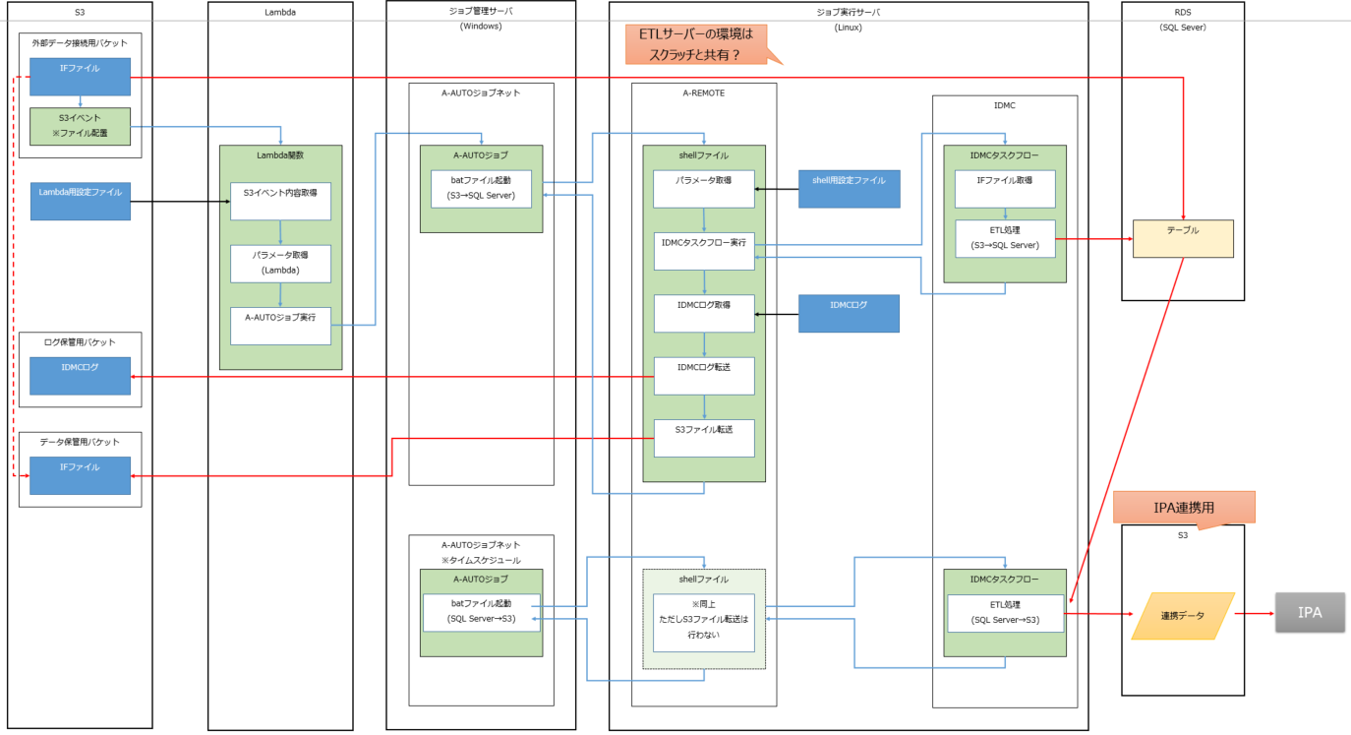

①

⑥
⑤
②

⑦

③

④

2.1.処理方式概要図 sheetの内容を記載

